スポンサー公告
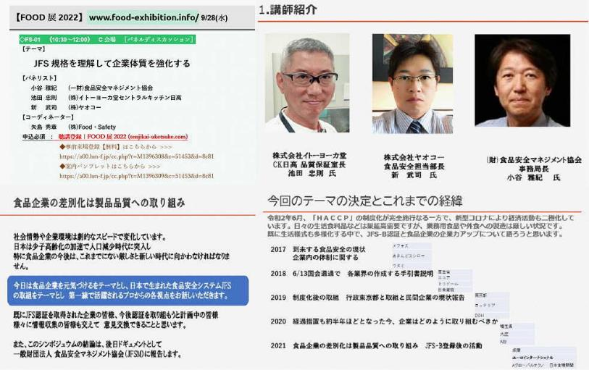

36 ノロウイルス関連情報
ノロウイルス指数平年より低いものの散発事故あり |  |  |  |  |  |  |  | 出典:東京都感染症情報センター
 |  |  |  |  |  |  |  | （最近５年間の週値の比較）

東京都は レベル1 全国平均 (レベル1) 2.15

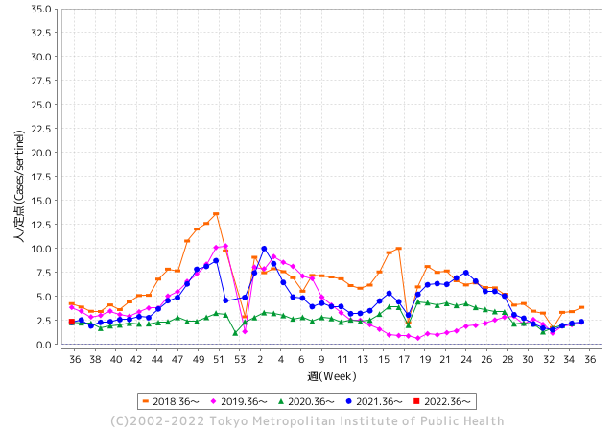
散発事故事例の報告多数

 |  |  |  |  |  |  |  |  |  |  |  | レベル5

 |  |  |  |  |  |  |  |  |  |  |  | レベル4

 |  |  |  |  |  |  |  |  |  |  |  | レベル3

 |  |  |  |  |  |  |  |  |  |  |  | レベル2
GⅡ 35週 0例 |  |  |  |  | GⅡ 36週 0例 |  |  |  |  |  |  | レベル1
地方衛生研究所情報 |  |  | 傾向 |  | 出典：地方衛生研究所ネットワーク
ノロウイルスが流行しています |  |  |  |  |  |  |  | http://idsc.tokyo-eiken.go.jp/diseases/gastro/gastro/
 |  |  |  | 流行警報 | 警戒警報
 | 2022-09-18 |  | 低散発 | 定点観測値 |  | ▲:減少 | 今週のニュース（Noroｖｉｒｕｓ） (9/12-18)
都道府県名 | 流行 ☆増加 ★減少☆★1つで約1ポイント |  |  | 2022/35週 | 2022/36週 | 対前週 | 大量発症事故（業種／内容） 今週 , 色抜き(先週) |  |  |  | ニュースソース | 日時
北海道 | ★ |  |  | 0.91 | 0.67 | ▲ 0.24 |  |  |  |  |  |  | 北海道
青森県 | ☆ |  |  | 1.19 | 1.31 | 0.12 |  |  |  |  |  |  | 青森県
岩手県 | ★ |  |  | 2.88 | 2.2 | ▲ 0.68 |  |  |  |  |  |  | 岩手県
宮城県 | ☆ |  |  | 1.66 | 1.9 | 0.24 |  |  |  |  |  |  | 宮城県
秋田県 | ☆ |  |  | 0.42 | 0.56 | 0.14 |  |  |  |  |  |  | 秋田県
山形県 | ★ |  |  | 1.55 | 1.32 | ▲ 0.23 |  |  |  |  |  |  | 山形県
福島県 | ☆ |  |  | 1.32 | 1.42 | 0.10 |  |  |  |  |  |  | 福島県
茨城県 | ★ |  |  | 1.67 | 1.64 | ▲ 0.03 |  |  |  |  |  |  | 茨城県
栃木県 | ★ |  |  | 0.79 | 0.67 | ▲ 0.12 |  |  |  |  |  |  | 栃木県
群馬県 | FALSE |  |  | 2.09 | 2.09 | 0.00 |  |  |  |  |  |  | 群馬県
埼玉県 | ☆ |  |  | 2.76 | 2.79 | 0.03 |  |  |  |  |  |  | 埼玉県
千葉県 | ☆ |  |  | 2.16 | 2.36 | 0.20 |  |  |  |  |  |  | 千葉県
東京都 | ☆ |  |  | 2.2 | 2.38 | 0.18 |  |  |  |  |  |  | 東京都
神奈川県 | ☆ |  |  | 1.99 | 2.2 | 0.21 |  |  |  |  |  |  | 神奈川県
新潟県 | ★ |  |  | 1.34 | 1.25 | ▲ 0.09 |  |  |  |  |  |  | 新潟県
富山県 | ☆ |  |  | 1.93 | 2.59 | 0.66 |  |  |  |  |  |  | 富山県
石川県 | ☆ |  |  | 3.14 | 3.59 | 0.45 |  |  |  |  |  |  | 石川県
福井県 | ☆ |  |  | 3.3 | 3.52 | 0.22 |  |  |  |  |  |  | 福井県
山梨県 | ☆ |  |  | 1.75 | 1.88 | 0.13 |  |  |  |  |  |  | 山梨県
長野県 | ☆ |  |  | 1.75 | 1.87 | 0.12 |  |  |  |  |  |  | 長野県
岐阜県 | ☆ |  |  | 1.23 | 1.3 | 0.07 |  |  |  |  |  |  | 岐阜県
静岡県 | ☆ |  |  | 1.9 | 1.94 | 0.04 |  |  |  |  |  |  | 静岡県
愛知県 | ★ |  |  | 1.8 | 1.57 | ▲ 0.23 |  |  |  |  |  |  | 愛知県
三重県 | ☆ |  |  | 1.98 | 2.39 | 0.41 |  |  |  |  |  |  | 三重県
滋賀県 | ☆ |  |  | 1.36 | 1.47 | 0.11 |  |  |  |  |  |  | 滋賀県
京都府 | ☆ |  |  | 1.49 | 1.73 | 0.24 |  |  |  |  |  |  | 京都府
大阪府 | ☆ |  |  | 2.13 | 2.22 | 0.09 |  |  |  |  |  |  | 大阪府
兵庫県 | ☆ |  |  | 2.64 | 3.01 | 0.37 |  |  |  |  |  |  | 兵庫県
奈良県 | ★ |  |  | 2.15 | 2.03 | ▲ 0.12 |  |  |  |  |  |  | 奈良県
和歌山県 | ☆ |  |  | 1.67 | 2.07 | 0.40 |  |  |  |  |  |  | 和歌山県
鳥取県 | ★ |  |  | 1.95 | 1.84 | ▲ 0.11 |  |  |  |  |  |  | 鳥取県
島根県 | ★★ |  |  | 3.7 | 2.26 | ▲ 1.44 |  |  |  |  |  |  | 島根県
岡山県 | ★ |  |  | 2.74 | 2.52 | ▲ 0.22 |  |  |  |  |  |  | 岡山県
広島県 | ☆ |  |  | 2.62 | 2.79 | 0.17 |  |  |  |  |  |  | 広島県
山口県 | ☆ |  |  | 1.56 | 1.89 | 0.33 |  |  |  |  |  |  | 山口県
徳島県 | ☆ |  |  | 2.3 | 2.43 | 0.13 |  |  |  |  |  |  | 徳島県
香川県 | ☆ |  |  | 2.43 | 2.75 | 0.32 |  |  |  |  |  |  | 香川県
愛媛県 | ☆ |  |  | 3.24 | 3.27 | 0.03 |  |  |  |  |  |  | 愛媛県
高知県 | ☆ |  |  | 1.33 | 1.67 | 0.34 |  |  |  |  |  |  | 高知県
福岡県 | ★ |  |  | 3.18 | 2.7 | ▲ 0.48 |  |  |  |  |  |  | 福岡県
佐賀県 | ★ |  |  | 1.65 | 1.3 | ▲ 0.35 |  |  |  |  |  |  | 佐賀県
長崎県 | ★ |  |  | 1.52 | 1.41 | ▲ 0.11 |  |  |  |  |  |  | 長崎県
熊本県 | ★ |  |  | 3.34 | 3.18 | ▲ 0.16 |  |  |  |  |  |  | 熊本県
大分県 | ★ |  |  | 5.78 | 5.56 | ▲ 0.22 |  |  |  |  |  |  | 大分県
宮崎県 | ★ |  |  | 3.94 | 3.33 | ▲ 0.61 |  |  |  |  |  |  | 宮崎県
鹿児島県 | ☆ |  |  | 1.94 | 2.38 | 0.44 |  |  |  |  |  |  | 鹿児島県
沖縄県 | ☆ |  |  | 1.91 | 2 | 0.09 |  |  |  |  |  |  | 沖縄県
全国 | ☆ |  |  | 2.11 | 2.15 | 0.04
 |  |  |  |  |  |  |  |  |  |  | 0 | 0
 |  |  |  | 今週 |  |  | 管理レベル「1」
 |  | 先週に比べて全国平均は |  |  |  | 2.15 | ：先週より | 0.04
 |  | 東京都は |  |  |  | 2.38 | ：先週より | 0.18
 |  | 最高指数は |  |  | 大分県 | 5.56 | 全国で10.00を超える都道府県数は |  | 0ヶ所 | 増減 | 0

1 | 県内で流行・食中毒原因が一件以上報告される 定点観測値が2.00を超える |  |  |  |  | 【情報共有】 週間・情報収集/情報共有は月一回以上 【体調管理】 従業員の健康チェックは続ける

36 衛生訓話

毎週 ひとつ 覚えていきましょう
今週のお題 (お客様からのお申し出や、ご指摘には速やかに答えましょう!)
お客様からのお申し出に速やかに答えられないと苦情になります
↓ 職場の先輩は以下のことを理解して わかり易く 指導しましょう ↓
 | 杉並区保健所のHPより引用
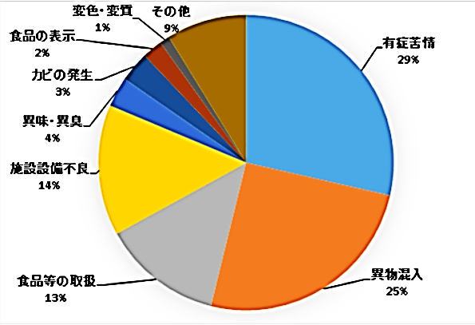
 |  | ★東京都に寄せられる食品苦情数は年間で4,500-5,000件。そのうち半数の50%は飲食店が占めている。 ★1/4が体調不良に関するもので原因が不明な事例。次に多いのが異物混入である。 ★飲食店など対面販売で、はっきりクレームをいう人は、1-2割程度であると言われる。これ以外の多くの客は、接客や施設の不具合、些細な不満について明言しない代わり簡単に次からその店に行かなくなる。 ★客が飲食店に不快を感じる内容としては、飲食物中の異物混入、食品取扱者の清潔感の無い身支度、行動、施設内外の汚れ、破損部放置、無愛想な接客態度など多岐にわたる。 ★お客様からの申し出やどんなに小さな問題に関しても、常にお客様に満足頂けているか、不満はないか感じ取ることが大切なことである。

https://www.city.suginami.tokyo.jp/guide/kenko/shokuhin/1004830.html

 | ★お客様からのお申し出や、ご指摘に対しては速やかに、適切にお答えしましょう ! この対応を間違えると、クレームやお店のマイナスイメージにつながってしまいます。 速やかに責任者に取り次ぎ、適切に対応しましょう。

問題をこじらせる対応
・話を真剣に聞かない ・よく話を聞かず言い訳ばかりする ・責任を持った者がなかなか出てこない
・言いがかりとして反論する ・クレーマーとして片付けようとする ・お金や物で対応しようとする

36 新型コロナウイルス情報
 |  | 新規感染者数 127 |  |  |  | コロナは既にWITHの時代、BA5の第五波も終息状態です。

1日あたりに確認される感染者数を7日移動平均で国別に見る。米国は9月9日時点で7万1220人だった。2022年1月15日の過去最多（80万6982人）に比べて91.2％少なかった。ロシアの動きが他国と異なる原因が良くわからない。新規感染者数もロシアが高くなっている。
*評価に値する政府のコロナ対策 第4回目ブースター接種の予定を明確にすべき時期!!
*世界は感染第6波リバウンドもピークアウトしているものの 今週はまだ毎日61万人が新規感染状態。 *なぜ進まない国産ワクチン製造承認
 | 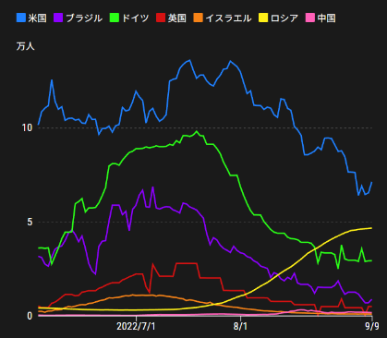
 |  | 今週の新型コロナ 新規感染者数 世界で341万人(対前週の増減 : 90万人減少)
 | 世界の新規感染者数: 341万人で感染終息 世界は第5波が確実にピークアウト 北半球は冬から春に向かう。今年はインフルエンザが大流行した。 |  |  |  |  |  |  |  |  |  |  |  |  |  | ddf
 | コロナ・ワクチン接種予定と内容 (元阿部首相と菅前首相の最大の功績)
 |  |  |  |  |  |  |  |  |  |  |  |  |  |  |  | >
世界の感染率は1.07% : 0.01％減少
65歳以上の高齢者に肺炎発症による重度化リスクが高い
)
 |  | Reported 9/18 7:20 (前週より341万人) 世界は感染 第四波は終息中、アジアでは一部拡大傾向 |  |  |  |  |  |  |  |  |  |  |  |  | 3,415,613
 |  | https://gisanddata.maps.arcgis.com/apps/opsdashboard/index.html#/bda7594740fd40299423467b48e9ecf6

世界の増加率が上昇
o BA5・2
 |  |  |  |  |  |  |  |  |  |  |  |  |  | 3,415,613
 |  |  | 現在の新型コロナウイルス感染者数 |  |  | 前週 | 患者数 | 対世界比% | 死者数 | 致死率 | 対前週増加率
 |  |  |  |  | Total | 608,243,241 | 611,658,854 | 100.0% | 6,525,655 | 1.07% | 100.6% | 前週からの増加数
 |  |  |  |  | 米国 | 95,242,750 | 95,653,526 | 15.6% | 1,053,412 | 1.1% | 100.4% |  | 3,415,613
 |  |  |  |  | カナダ | 4,225,396 | 4,244,622 | 0.7% | 45,003 | 1.1% | 100.5%
 |  |  |  |  | メキシコ | 7,046,220 | 7,059,936 | 1.2% | 329,767 | 4.7% | 100.2%
 |  |  |  |  | ブラジル | 34,516,739 | 34,568,833 | 5.7% | 685,203 | 2.0% | 100.2%
 |  |  |  |  | ｱﾙｾﾞﾝﾁﾝ | 9,689,861 | 9,697,763 | 1.6% | 129,830 | 1.3% | 100.1%
 |  |  |  |  | チリ | 4,559,801 | 4,568,495 | 0.7% | 60,822 | 1.3% | 100.2%
 |  |  |  |  | 南アフリカ | 4,014,277 | 4,015,880 | 0.7% | 102,146 | 2.5% | 100.0%
 |  |  |  |  | トルコ | 16,797,750 | 16,852,382 | 2.8% | 101,068 | 0.6% | 100.3%
 |  |  |  |  | イラン | 7,538,125 | 7,542,230 | 1.2% | 144,273 | 1.9% | 100.1%
 |  |  |  |  | インド | 44,490,283 | 44,528,524 | 7.3% | 528,302 | 1.2% | 100.1%
 |  |  |  |  | パキスタン | 1,570,796 | 1,571,732 | 0.3% | 30,605 | 1.9% | 100.1%
 |  |  |  |  | ロシア | 19,722,556 | 20,086,979 | 3.3% | 378,134 | 1.9% | 101.8%
 |  |  |  |  | スペイン | 13,367,647 | 13,384,876 | 2.2% | 113,725 | 0.8% | 100.1%
 |  |  |  |  | フランス | 34,898,909 | 35,076,991 | 5.7% | 155,712 | 0.4% | 100.5%
 |  |  |  |  | ドイツ | 32,452,250 | 32,680,355 | 5.3% | 148,933 | 0.5% | 100.7%
 |  |  |  |  | 日本 | 20,074,857 | 20,629,606 | 3.4% | 43,693 | 0.2% | 102.8% | 日本は、世界第一位の増加率とはいえ、かなり沈静化してきている。
 |  |  |  |  | 中国 | 2,615,403 | 2,680,712 | 0.4% | 15,100 | 0.6% | 102.5%

世界の第5波 BA5
 |  |  |  |  |  |  |  |  |  |  | 世界的にみて感染増加率は前週の80%以下になっています。また感染症の世界的流行以来でも致死率は、最近のBA5株では、1.1%以下です。こうなると感染症法の位置づけとしても5類季節性インフルエンザ相当が適当となります。 なお患者数は、全数把握は当然必要です。詳細な診断情報は、高齢者と基礎疾患を持つもの、更に12歳以下の学童や幼児の重症例が必要です。

第一波 第二波 第三波 第四波 第五波

 | 日本の感染症BCPステージ
 | フェイズ別 対策立案
 | 1. 地域的に発生していない段階
 | 2. 地域、顧客所在地に感染者が確認された段階
 | 3. 地域住民、同居者の参加団体に感染者が確認された段階 |  |  |  |  |  |  |  |  |  |  |  | 企業内に感染者が発見された場合の対応と手順が具体的に用意されていないとパニックになる。 準備が大勢。ステークホルダーへの告知も当然前提。
 | 4 職場で複数の濃厚接触者が判明した段階
 | 5. 3で複数もしくは感染が拡大する段階
 | 6. 従業員もしくはその家族に感染確認の段階
 | 7. 5で感染が収まらない段階
 | 7. パンデミック(大流行)宣言の段階

 | ・組織・連絡体制 ・社内、社外
 | 緊急連絡網 所轄保健所、公共機関との連帯
 | 現状リスクｺﾐﾆｭケーション、顧客への情報開示
 | ・予防体制 消毒材、マスク備品準備、就業前後の除菌 検温と報告
 | ・診療体制 もしもの場合の相談医療先の確保、連絡
 | ・就業体制の見直対策 感染者の発症時の業務継続対応
 | 病院、介護・老人施設への入室時の対応、営業車両の洗浄
 | ・長期間休業に対する対策 従業員のケア

 | フェイズ | 緊急連絡網 | 消毒材 | マスク | 検温 | 行動履歴整理 | 保健所 医療機関 | 顧客連絡 | 就業 体制 | 入館チェック | 従業員ケア | PCR検査確認
 |  |  |  |  | 37.5℃↑
 | 1 | 〇 |  |  |  |  |  |  |  | 〇
 | 2 | 〇 | 〇 | 〇 | 〇 |  |  |  | 〇* | 〇 |  |  | *テレワーク、隔日出勤
 | 3 | 〇 | 〇 | 〇 | 〇 |  |  |  | 〇 | 〇 | 〇
対策 | 4 | 〇 | 〇 | 〇 | 〇 | 〇 | 〇 | ★ | 〇 | 〇 | 〇 | 〇 | 無症状なら１週間経過と就業制限
 | 5 | 〇 | 〇 | 〇 | 〇 | 〇 | 〇 | 〇 | 〇 | 〇 | 〇 | 〇
 | 6 | 〇 | 〇 | 〇 | 〇 | 〇 | 〇 | 〇 | 〇 | 〇 | 〇 | 〇
 | 7 | 〇 | 〇 | 〇 | 〇 | 〇 | 〇 | 〇 | 〇 | 〇 | 〇 | 〇

 |  |  |  |  |  |  |  | ★PCR+

36 感染症統計
届出感染症 第三類 腸管出血性大腸菌 |  |  |  |  |  |  |  |  |  |  |  |  |  | 届出感染症 第三類 細菌性赤痢菌
全国 報告数推移 医療機関からの届出数 |  |  |  |  |  |  |  |  |  |  |  |  |  | 全国 報告数推移 届出患者数（人）
 | 1月 | 2月 | 3月 | 4月 | 5月 | 6月 | 7月 | 8月 | 9月 | 10月 | 11月 | 12月 | 合計 |  | 1月 | 2月 | 3月 | 4月 | 5月 | 6月 | 7月 | 8月 | 9月 | 10月 | 11月 | 12月 | 合計
12-21年月平均 | 65 | 56 | 64 | 102 | 185 | 405 | 614 | 874 | 533 | 366 | 211 | 132 | 3,607 | 12-21年月平均 | 10 | 10 | 15 | 8 | 11 | 10 | 9 | 12 | 10 | 22 | 13 | 13 | 141
 |  |  |  |  |  |  |  |  | 今週 |  |  |  |  |  |  |  |  |  |  |  |  |  | 今週
 |  |  |  |  |  |  |  |  | 112 |  |  |  |  |  |  |  |  |  |  |  |  |  | 0
2022年 | 81 | 39 | 72 | 88 | 258 | 412 | 545 | 555 | 229 |  |  |  | 2,279 | 2022年 | 0 | 5 | 4 | 1 | 1 | 1 | 1 | 1 | 0 |  |  |  | 14
2021年 | 81 | 48 | 71 | 128 | 171 | 350 | 569 | 553 | 458 | 306 | 220 | 229 | 3,184 | 2021年 | 1 | 2 | 1 | 0 | 0 | 0 | 1 | 1 | 0 | 1 | 0 | 0 | 7
2020年 | 112 | 85 | 60 | 97 | 95 | 305 | 544 | 449 | 475 | 505 | 219 | 98 | 3,044 | 2020年 | 16 | 1 | 19 | 3 | 13 | 1 | 2 | 2 | 0 | 24 | 4 | 1 | 86
2019年 | 84 | 100 | 77 | 80 | 236 | 438 | 631 | 752 | 523 | 427 | 253 | 136 | 3,737 | 2019年 | 7 | 7 | 13 | 3 | 8 | 11 | 5 | 11 | 9 | 9 | 20 | 35 | 138
2018年10月3日、山梨県内の宿坊を利用した2グループ42名が赤痢にかかりました。使用水や従事者からは赤痢菌が検出されておらず現在のところ感染源は不明です。
2018年 | 41 | 44 | 67 | 103 | 311 | 415 | 539 | 1,165 | 534 | 297 | 205 | 92 | 3,813 | 2018年 | 9 | 22 | 18 | 9 | 21 | 14 | 6 | 13 | 7 | 81 | 31 | 37 | 268
埼玉県と群馬県の総菜店で販売されたポテトサラダを食べた人が腸管出血性大腸菌O157に感染した、という集団食中毒に関するニュースが2017年8月21日以降、新聞やテレビで取り上げられました。
2017年 | 57 | 35 | 95 | 112 | 131 | 340 | 483 | 1339 | 614 | 349 | 236 | 68 | 3,859 | 2017年 | 19 | 12 | 8 | 12 | 7 | 15 | 16 | 12 | 16 | 6 | 12 | 6 | 141
2016年 | 68 | 42 | 44 | 75 | 135 | 448 | 507 | 808 | 795 | 313 | 246 | 143 | 3,624 | 2016年 | 9 | 16 | 12 | 6 | 7 | 14 | 9 | 14 | 9 | 9 | 8 | 7 | 120
2015年 | 71 | 97 | 61 | 105 | 198 | 442 | 790 | 674 | 594 | 275 | 133 | 108 | 3,548 | 2015年 | 7 | 13 | 11 | 11 | 12 | 15 | 20 | 15 | 15 | 20 | 9 | 7 | 155
2011年8月に外食チェーン店が原因とされた赤痢菌Shigella sonneiの広域集団感染事例が青森県、宮城県、山形県、福島県において発生した。本事例は、それとほぼ同時期に発生しておりその関連性が強く疑われた事例である。
※2022年 第36週（9/5～9/11） 現在 |  |  |  |  |  |  |  |  |  |  |  |  |  | ※2022年 第36週（9/5～9/11） 現在

 | 腸管出血性大腸菌 |  | 例年並み |  |  |  |  |  |  |  |  |  |  |  | 赤痢 | 非常に少ない |  | コロナ渦
Ｈ２９／８月は非常に多かった

腸管出血性大腸菌
 | 2022年 | 2021年 | 2020年 | 2019年 | 2018年 | 2017年 | 2016年 | 2015年
 | 81 | 81 | 112 | 84 | 41 | 57 | 68 | 71
 | 39 | 48 | 85 | 100 | 44 | 35 | 42 | 97
 | 72 | 71 | 60 | 77 | 67 | 95 | 44 | 61
 | 88 | 128 | 97 | 80 | 103 | 112 | 75 | 105
 | 258 | 171 | 95 | 236 | 311 | 131 | 135 | 198
 | 412 | 350 | 305 | 438 | 415 | 340 | 448 | 442
 | 545 | 569 | 544 | 631 | 539 | 483 | 507 | 790
 | 555 | 553 | 449 | 752 | 1,165 | 1,339 | 808 | 674
 | 229 | 458 | 475 | 523 | 534 | 614 | 795 | 594
 |  | 306 | 505 | 427 | 297 | 349 | 313 | 275
 |  | 220 | 219 | 253 | 205 | 236 | 246 | 133
 |  | 229 | 98 | 136 | 92 | 68 | 143 | 108
細菌性赤痢菌

 |  |  |  |  |  |  |  |  |  |  |  |  |  |  | 腸管系感染症は新型コロナウイルス予防の手洗い、手指消毒で
 |  |  |  |  |  |  |  |  |  |  |  |  |  |  | 圧倒的に感染防御できている

36 食品表示
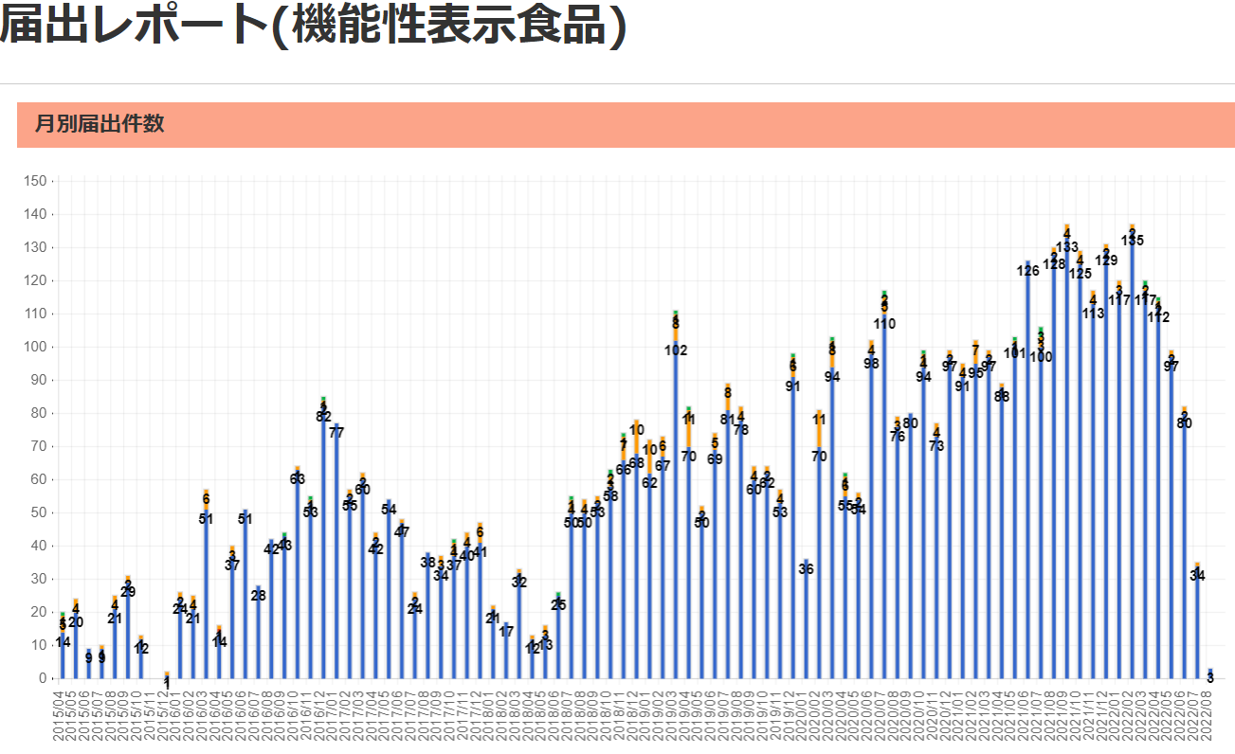
食品表示 (9/12-18)
「蓄養」と「養殖」違いは？ アサリ産地表示のルール厳格化 育成環境、法的位置付けに違い
アサリの産地偽装対策として、政府が１８日、輸入アサリを一時保管する「蓄養」を経ただけでは国内産と表示できないように食品表示法に基づくルールを厳格化すると表明した。蓄養は輸入した貝類を出荷調整や砂抜きのため海浜に短期間保管する行為だが、稚貝を育てて出荷する「養殖」と混同されがち。しかし、蓄養と養殖には、貝の育成環境や法的な位置付けなどに明確な違いがある。 ２月中旬に蒲島郁夫知事が視察した玉名市岱明町の蓄養場。岸から沖に約２００メートルの浅瀬が続き、干潮時には海底があらわになる。天然アサリの漁場はもっと沖にある。県の担当者は「蓄養場は天然漁場よりかなり浅く、干上がる時間が長い。貝が１年以上生存するのは難しい」と説明した。 そもそも蓄養は、育てた期間が最も長い場所を産地と表示できる「長いところルール」以外に法的根拠や規定はない。貝類は税関の手続きを待つ間に死んだり弱ったりしないよう海浜での一時保管が認められている。通関後も段階的に出荷するため、そのまま一定期間置かれるのが通例となっている。この行為は漁業法に規定がなく、「漁業」とは見なされない。 蓄養には、漁協が「共同漁業権」を持つ漁場が使われる。共同漁業権は一定の水面を共同利用して漁業を営む権利で、知事が免許を交付する。県の調査では、県北と県南の計４漁協が蓄養業者に漁場１０カ所を有料で貸し出している。漁協が漁場を貸し付けて収入を得るのは違法ではない。 蓄養場となる浅瀬は貝の管理が容易な半面、長期間の育成には向かず、特に夏場は高水温で死にやすい。業者に漁場を貸していた漁協は、県の聞き取りに「蓄養期間は１１月～翌年５月の間に２週間から１カ月ほど」と回答したという。 一方、アサリの養殖は漁業法に基づく「養殖漁業」で、一定区域での漁業を認める「区画漁業権」の知事免許が必要だ。現在、熊本市と宇土市の３漁協が３カ所でアサリ養殖の免許を受けている。 熊本市南区の川口漁協は、養殖場を天然漁場とほぼ同じ区域に設置。柵や網で区切り、中国から輸入した稚貝をまいて育てる。餌は潮の満ち引きで供給されるため、人為的に与える必要はない。養殖期間は１年以上という。国は、養殖アサリについては輸入稚貝を１年半以上育てた場合に「国産」と表示できるようにする。その際、輸入時期などを示す書類の保存を業者らに求めて偽装を防ぐ考えだ。 一方、県が検討中の独自のトレーサビリティー（生産流通履歴）制度では、「熊本生まれ熊本育ち」の天然アサリと、輸入稚貝の養殖アサリは区別する方向。県水産振興課は「当面は天然アサリのブランド確立を最優先に取り組み、養殖についても必要に応じて課題に対応する」としている。
小さく読みづらい食品表示 87％が指針値以下 香港消費者委が調査
香港の消費者組織「香港消費者委員会」は9月15日、食品表示に関する調査結果を公表し、55品中48品（87％）にガイドラインよりも小さなフォントが使われていたと指摘した。消費者委は「正確な情報を受け取ることは消費者の基本的な権利だ。消費者が情報に基づいて選択できるよう、事業者は明確な表示を行う責任がある」とし、改善を要請した。 調査はパン、バター、冷凍食品、牛乳、飲料、菓子類、即席めん、缶詰、調味料など幅広い品目で実施。計55品の表示の読みやすさを調べたところ、48品目が「食品ラベルに関する貿易ガイドライン」の推奨値よりも小さいフォントを使用し、判読しにくいと判定された。33品目は表示面積にゆとりのある大きなパッケージだったが、やはり小さなフォントが使われていて視認性が低く、そのほとんどが輸入食品だった。 また、フォントの小ささとは別に、20品に「印刷の質が悪い」「文字がぼやけている・かすれている」「背景の色とテキストの色のコントラストが低い」「反射して読めない」などの問題が確認された。消費者委は「食品メーカーは栄養成分、原料、消費・賞味期限、アレルギーなど重要な情報を消費者に提供する義務がある。ガイドラインの順守はもちろんのこと、視力の弱い高齢者への配慮も含め、可能な限り食品表示を見やすくする必要がある」と求めた。
アレルギー、添加物表示が欠落した「極太ヒレカツ巻」「エビカツ巻」の自主回収について
株式会社イーティーズ ダイレックス小松島店が販売した、下記商品を自主回収しております。 この商品をお持ちの方は、お問い合わせ先へ連絡してください。 １ 自主回収対象品 商 品 名 ：「極太ヒレカツ巻」、「エビカツ巻」 包装形態 ：パック詰め 消費期限 ：２０２２年９月１２日 販 売 数 ：「極太ヒレカツ巻」２パック、「エビカツ巻」３パック ※「エビカツ巻」２パックは回収済み ２ 製造者 製造者 株式会社イーティーズ ダイレックス小松島店 惣菜部 ３ 販売方法 ダイレックス小松島店で消費者向けに販売 ４ 自主回収の理由 ・「極太ヒレカツ巻」 ヒレカツ巻に、エビカツ芯を使用して、ヒレカツ巻のラベルを貼付し、販売したため、次の表示が欠落 アレルギー：えび・いか 添加物：リン酸塩（Ｎa) ・「エビカツ巻」 エビカツ巻に、ヒレカツ芯を使用して、エビカツ巻のラベルを貼付し、販売したため、次の表示が欠落 アレルギー：鶏肉・豚肉・もも・りんご 添加物：カラメル色素 ・上記にアレルギーをお持ちの方に、健康被害が発生するおそれがある。 ５ 自主回収開始年月日 令和４年９月１３日（火）
「無添加」表示ガイドライン作成へ、消費者庁の検討会が初会合
「無添加」「食品添加物不使用」と表示するためのルールを設けるため、消費者庁の「食品添加物の不使用表示に関するガイドライン検討会」（池戸重信座長）は4日、初会合を開き、ガイドライン作成に向けた検討に着手した。消費者庁は来年3月をメドに、ガイドラインを公表する計画だ。 現行制度では、企業の任意によって「無添加」「食品添加物不使用」と表示できる。しかし、食品添加物と同等の成分を含む代替品を使用しているケースもある。また、「保存料不使用」などと表示した場合であっても、すべての食品添加物が不使用であると誤認する消費者もいることが、消費者意向調査から判明している。 そうした現状を踏まえて同検討会は、消費者の誤認防止を目的に、「無添加」「食品添加物不使用」の表示ルールに関するガイドラインを作成する。 初会合で消費者庁が示した案によると、ガイドラインの対象は容器包装の表示とする。ガイドラインでは、消費者が誤認するケースとそうでないケースを分類。これと合わせて、消費者の誤認につながらない表示方法を定める。また、今後設ける新たな表示ルールに沿って、事業者が商品パッケージを変更するための猶予期間についても検討する。 出席した委員からは、「消費者に誤認を与えないわかりやすい表示」や「容器包装だけでなく、インターネット上の表示や広告にもおよぶガイドラインの作成」を求める意見が寄せられた。 同検討会は今後2カ月に1回のペースで開催。次回は、消費者や事業者からのヒアリングを予定している。

機能性表示食9/18 現在 5,815品目です

なお、情報提供ページは提供者側により短期間で削除される場合もあります。予めご了解ください。

